상품제안서
주문제작 LED 키캡 키링 | 상품코드: S47376

 |  |  |  |  |  |  | 02-713-8555 | www.synergygift.co.kr
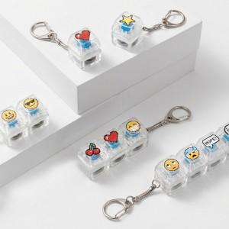 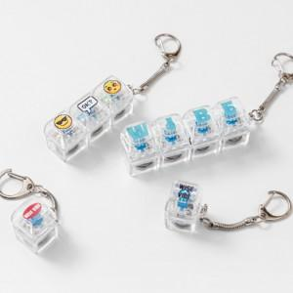 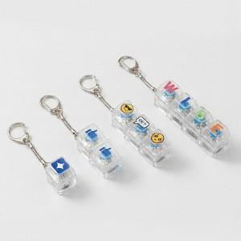

【상세/제작정보】 | <p><span style="font-size: 18pt;">컬러인쇄 + OPP 포장 포함 단가입니다.</span>&nbsp;</p>

【인쇄/포장옵션】 | 컬러인쇄 / OPP(비닐)

【공급단가】 | 수량 | 100~ | 300~ | 500~ | 1,000~ | 3,000~
*VAT별도 | 1구 | 2,340원 | 2,280원 | 2,210원 | 2,100원 | 2,030원
 | 2구 | 2,860원 | 2,790원 | 2,700원 | 2,570원 | 2,480원
 | 3구 | 3,250원 | 3,170원 | 3,070원 | 2,920원 | 2,820원
 | 4구 | 4,030원 | 3,930원 | 3,810원 | 3,620원 | 3,500원

【상품 URL】 | https://www.synergygift.co.kr:443/src/goods_detail.php?gdno=47376

